상품제안서
네이트 10K 3단 자동 양우산 | 상품코드: F25928

 |  |  |  |  |  |  | 02-412-0044 | www.easy1.co.kr
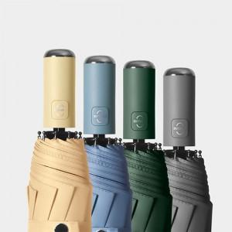

【상세/제작정보】

【인쇄/포장옵션】 | 실크 / 상품+종이케이스

【공급단가】 | 수량 | 100~ | 300~ | 500~ | 1,000~ | 3,000~
*VAT별도 | 단가 | 8,760원 | 8,610원 | 8,390원 | 8,240원 | 8,030원

【상품 URL】 | http://www.easy1.co.kr/src/goods_detail.php?gdno=25928

